Sheet1
 | 맵&게임 세부 기획서

! |  | 읽기 전 안내

? |  | 목차

 | 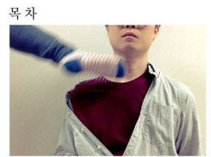 1. 1-1. + 알고리즘 1-2. 1-3. 2. 2-1. + 알고리즘 2-2. 2-3. 2-4. 2-5. 2-6. 2-7. 2-8. 3. 3-1. 3-2. 3-3. 4. 4-1. 4-2. 4-3. 4-4. 5. 4-1. 4-2.

1 |  | 제목

 |  | 1-1 | 부제목

